1-Técnicas
No. | Historias De Usuario
4 | Como usuario quiero poder visualizar una lista de productos en el home para ver ejemplos y resultados de búsqueda.

Tabla de decisión
Requerimiento | Condiciones | Reglas
 |  | v | v | v | v | f | f | f | f
 |  | v | v | f | f | v | v | f | f
 |  | v | f | v | f | v | f | v | f
 | Acciones

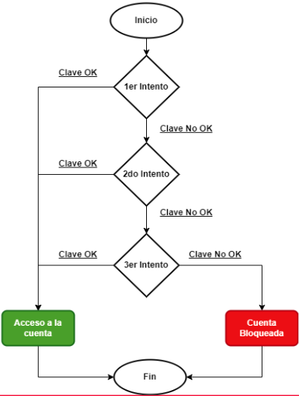

Transición de estados
Requerimiento | Estado 1 | Estado 2 | Estado 3 | Estado 4 | Estado 5 | Estado Final

